助成金テンプレート一覧画面
プロジェクト名 |  |  | システム名 |  |  | 画面レイアウト設計書 |  |  |  |  |  |  |  |  | 作成者 | 作成日 |  | 更新者 | 更新日
東京ITスクール事務システム化プロジェクトPh1 |  |  | LMS学習管理システム |  |  | 助成金テンプレート一覧画面 |  |  |  |  |  |  |  |  | 櫻井 | 2016-11-10

 | 画面イメージ
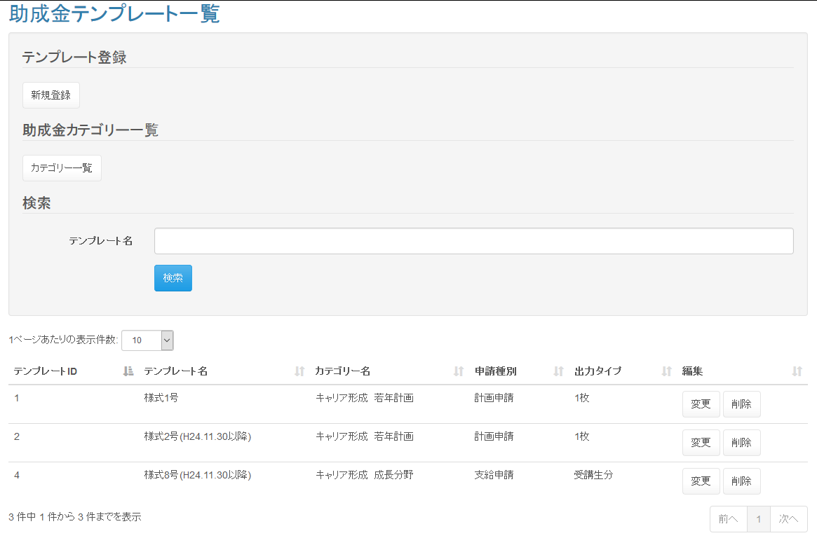

 | 入力仕様
 | No | 項目名 | 物理名 |  | コントロール |  | 必須 |  | 桁数 | 最小値 | 最大値 |  | IME | 属性 |  |  | 備考

 | 1 | 新規登録 | - |  | 送信ボタン |  | - |  | - | - | - |  | - | /subsidy/template/regist |  |  | 助成金テンプレート登録画面へ遷移する。
 | 2 | カテゴリ一覧 | - |  | 送信ボタン |  | - |  | - | - | - |  | - | /subsidy/category/list |  |  | 助成金カテゴリ一覧画面へ遷移する。
 | 3 | テンプレート名 | subsidyTemplateName |  | テキストボックス |  | ○ |  | 100 | - | - |  | on | 全角文字
 | 4 | 検索 | - |  | 送信ボタン |  | - |  | - | - | - |  | - | /subsidy/template/search
 | 5 | 変更 | - |  | 送信ボタン |  | - |  | - | - | - |  | - | /subsidy/template/update |  |  | 助成金テンプレート変更画面へ遷移する。
 | 6 | 削除 | - |  | 送信ボタン |  | - |  | - | - | - |  | - | /subsidy/template/delete |  |  | 助成金テンプレートを削除する。
 | 7 | 助成金テンプレートID | subsidyTemplateId |  | hidden |  | ○ |  | - | - | - |  | - | 半角数字

 | その他 入力仕様
 | No | 項目名 | 備考

 | 1 | 助成金テンプレートID | 助成金テンプレートマスタに存在しない場合、不正アクセス画面に遷移する。
 | 2 | カテゴリ | 助成金カテゴリマスタにカテゴリが1件も登録されていない場合は、最初にカテゴリを登録する旨のアラートメッセージを表示し、「新規登録」ボタンを非活性化する。

 | 出力仕様
 | No | 項目名 |  | データ元 |  |  |  |  |  |  |  | 備考
 |  |  |  | テーブル名 |  |  |  | フィールド
 | 1 | テンプレートID |  | m_subsidy_template |  |  |  | subsidy_template_id
 | 2 | テンプレート名 |  | m_file |  |  |  | file_name
 | 3 | カテゴリ名 |  | m_subsidy_category |  |  |  | subsidy_category_name |  |  |  | 助成金カテゴリIDに紐づくカテゴリ名を表示する。
 | 4 | 申請種別 |  | m_subsidy_template |  |  |  | shinsei_type_cd |  |  |  | 1：計画申請、2：変更申請、3：支給申請
 | 5 | 出力タイプ |  | m_subsidy_template |  |  |  | template_type_cd |  |  |  | 1：1枚、2：受講生数分

 | データベース 削除
 | No | 名称 |  | テーブル名(物理名） |  |  |  | 備考

 | 1 | テンプレートID |  | m_subsidy_template |  |  |  | 選択されたテンプレートIDの削除フラグに「1」を設定

助成金テンプレート登録画面
プロジェクト名 |  |  |  | システム名 |  |  | 画面レイアウト設計書 |  |  |  |  |  |  |  |  | 作成者 | 作成日 |  | 更新者 | 更新日
東京ITスクール事務システム化プロジェクトPh1 |  |  |  | LMS学習管理システム |  |  | 助成金テンプレート登録画面 |  |  |  |  |  |  |  |  | 櫻井 | 2016-11-21

 | 画面イメージ
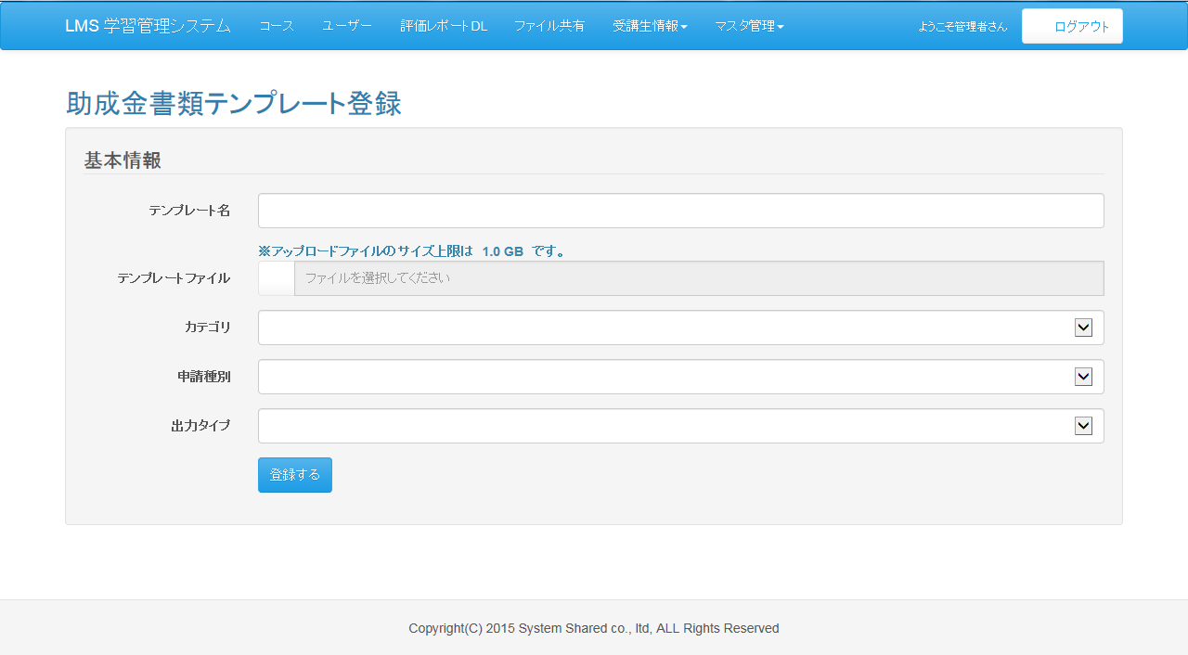

 | 入力仕様
 | No |  | 項目名 | 物理名 |  | コントロール |  | 必須 |  | 桁数 | 最小値 | 最大値 |  | IME | 属性 |  |  | 備考

 | 1 |  | テンプレート名 | subsidyTemplateName |  | テキストボックス |  | ○ |  | 100 | - | - |  | on | 全角文字
 | 2 |  | テンプレートファイル | subsidyTemplateFile |  | ファイル選択ボックス |  | ○ |  | 1000 | - | - |  | - |  |  |  | ファイルをディレクトリに格納する
 |  |  |  |  |  |  |  |  |  |  |  |  |  |  |  |  |  | 開発環境：C:/test/lms/files/subsidyTemplate
 |  |  |  |  |  |  |  |  |  |  |  |  |  |  |  |  |  | 本番環境：/var/local/lms/data/subsidyTemplate
 | 3 |  | カテゴリ | subsidyCategory |  | セレクトボックス |  | ○ |  | - | - | - |  | - | 半角数値 |  |  | 助成金カテゴリマスタ．カテゴリを表示
 | 4 |  | 申請種別 | shinseiType |  | セレクトボックス |  | ○ |  | - | - | - |  | - | 半角数値 |  |  | 1：計画申請、2：変更申請、3：支給申請
 | 5 |  | 出力タイプ | templateType |  | セレクトボックス |  | ○ |  | - | - | - |  | - | 半角数値 |  |  | 1：1枚、2：受講生数分
 | 6 |  | 登録する | - |  | 送信ボタン |  | - |  | - | - | - |  | - | /subsidy/template/regist

 | その他 入力仕様
 | No |  | 項目名 | 備考

 | 1 |  | カテゴリID | 助成金カテゴリマスタに存在しない場合、エラーとする。
 | 2 |  | テンプレートファイル | ファイルサイズが1Gを超えた場合、エラーとする。

 | データベース 登録
 | No |  | 名称 |  | テーブル名(物理名） |  |  |  | カラム名(物理名) |  |  |  | 備考

 | 1 |  | 助成金テンプレートID |  | m_subsidy_template |  |  |  | subsidy_template_id |  |  |  | 自動採番
 | 2 |  | 助成金カテゴリID |  | m_subsidy_template |  |  |  | subsidy_category_id
 | 3 |  | ファイルID |  | m_subsidy_template |  |  |  | file_id |  |  |  | ファイルマスタ．ファイルID
 | 4 |  | 申請種別コード |  | m_subsidy_template |  |  |  | shinsei_type_cd
 | 5 |  | 出力タイプコード |  | m_subsidy_template |  |  |  | template_type_cd
 | 6 |  | ファイルID |  | m_file |  |  |  | file_id |  |  |  | 自動採番
 | 7 |  | ファイル名 |  | m_file |  |  |  | file_name
 | 8 |  | ファイル場所 |  | m_file |  |  |  | file_path
 | 9 |  | 企業アカウントID |  | m_file |  |  |  | account_id

 | その他仕様
 |  | アップロードできるファイル形式は制限なし

助成金テンプレート変更画面
プロジェクト名 |  |  | システム名 |  |  | 画面レイアウト設計書 |  |  |  |  |  |  |  |  | 作成者 | 作成日 |  | 更新者 | 更新日
東京ITスクール事務システム化プロジェクトPh1 |  |  | LMS学習管理システム |  |  | 助成金テンプレート変更画面 |  |  |  |  |  |  |  |  | 櫻井 | 2016-11-22

 | 画面イメージ
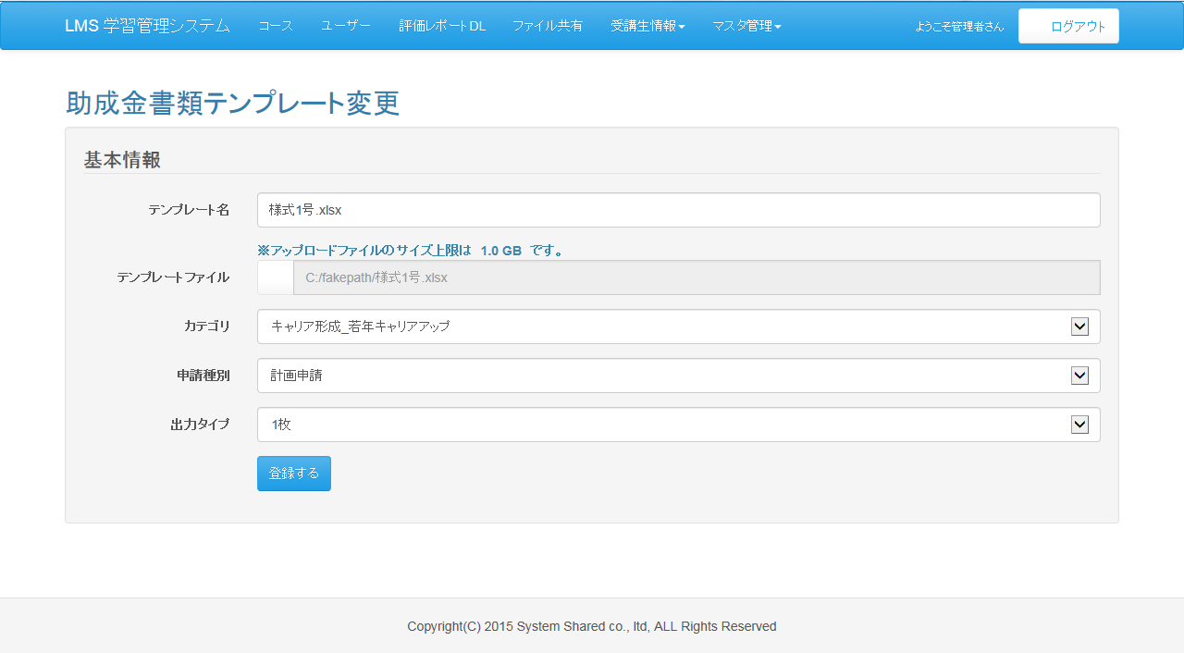

 | 入力仕様
 | No | 項目名 | 物理名 |  | コントロール |  | 必須 |  | 桁数 | 最小値 | 最大値 |  | IME | 属性 |  |  | 備考

 | 1 | テンプレート名 | subsidyTemplateName |  | テキストボックス |  | ○ |  | 100 | - | - |  | off | -
 | 2 | テンプレートファイル | subsidyTemplateFile |  | ファイル選択ボックス |  | ○ |  | 1000 | - | - |  | - |  |  |  | ファイルをディレクトリに格納する
 |  |  |  |  |  |  |  |  |  |  |  |  |  |  |  |  | 開発環境：C:/test/lms/files/subsidyTemplate
 |  |  |  |  |  |  |  |  |  |  |  |  |  |  |  |  | 本番環境：/var/local/lms/data/subsidyTemplate
 | 3 | カテゴリ | subsidyCategory |  | セレクトボックス |  | ○ |  | - | - | - |  | - |  |  |  | 助成金カテゴリマスタ．カテゴリを表示
 | 4 | 申請種別 | shinseiType |  | セレクトボックス |  | ○ |  | - | - | - |  | - |  |  |  | 1：計画申請、2：変更申請、3：支給申請
 | 5 | 出力タイプ | templateType |  | セレクトボックス |  | ○ |  | - | - | - |  | - |  |  |  | 1：1枚、2：受講生数分
 | 6 | 登録する | - |  | 送信ボタン |  | - |  | - | - | - |  | - | /subsidy/template/regist
 | 7 | テンプレートID | subsidyTemplateId |  | hidden |  | ○ |  | - | - | - |  | - | 半角数字

 | その他 入力仕様
 | No | 項目名 | 備考

 | 1 | ファイルID | ファイルマスタに存在しない場合、エラーとする。
 | 2 | テンプレートID | 助成金テンプレートマスタに存在しない場合、エラーとする。

 | データベース 登録
 | 「助成金テンプレート登録」と同じ

 | 出力仕様
 | No | 項目名 |  | データ元 |  |  |  |  |  |  |  | 備考
 |  |  |  | テーブル名 |  |  |  | フィールド
 | 1 | テンプレート名 |  | m_file |  |  |  | file_name
 | 2 | テンプレートファイル |  | m_file |  |  |  | file_path
 | 3 | カテゴリ |  | m_subsidy_category |  |  |  | subsidy_category_name
 | 4 | 申請種別 |  | m_subsidy_template |  |  |  | shinsei_type_cd
 | 5 | 出力タイプ |  | m_subsidy_template |  |  |  | template_type_cd

助成金カテゴリ一覧画面
プロジェクト名 |  |  | システム名 |  |  | 画面レイアウト設計書 |  |  |  |  |  |  |  |  | 作成者 | 作成日 |  | 更新者 | 更新日
東京ITスクール事務システム化プロジェクトPh1 |  |  | LMS学習管理システム |  |  | 助成金カテゴリ一覧画面 |  |  |  |  |  |  |  |  | 櫻井 | 2016-11-10

 | 画面イメージ
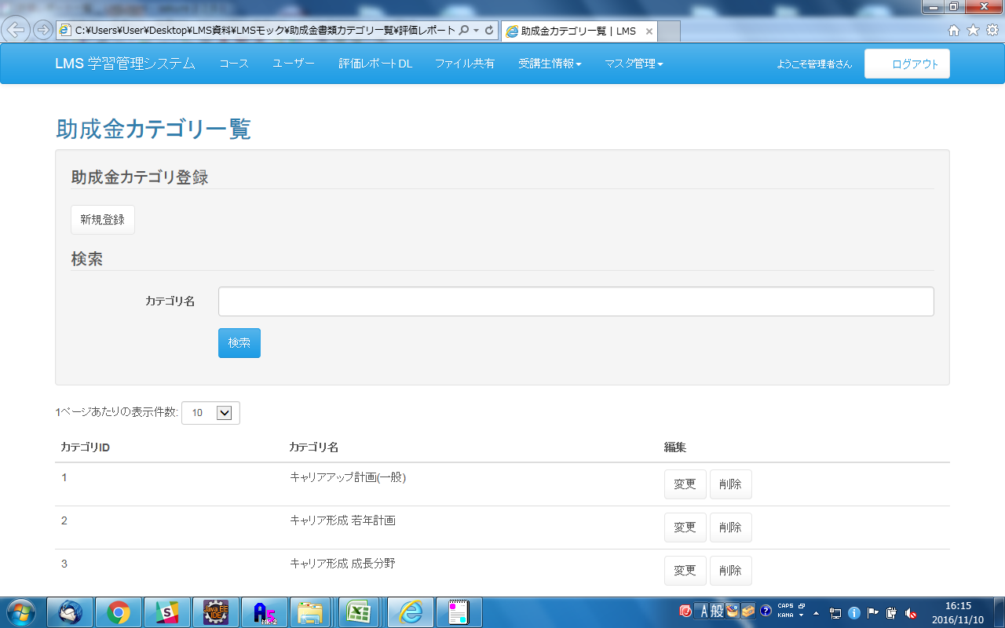
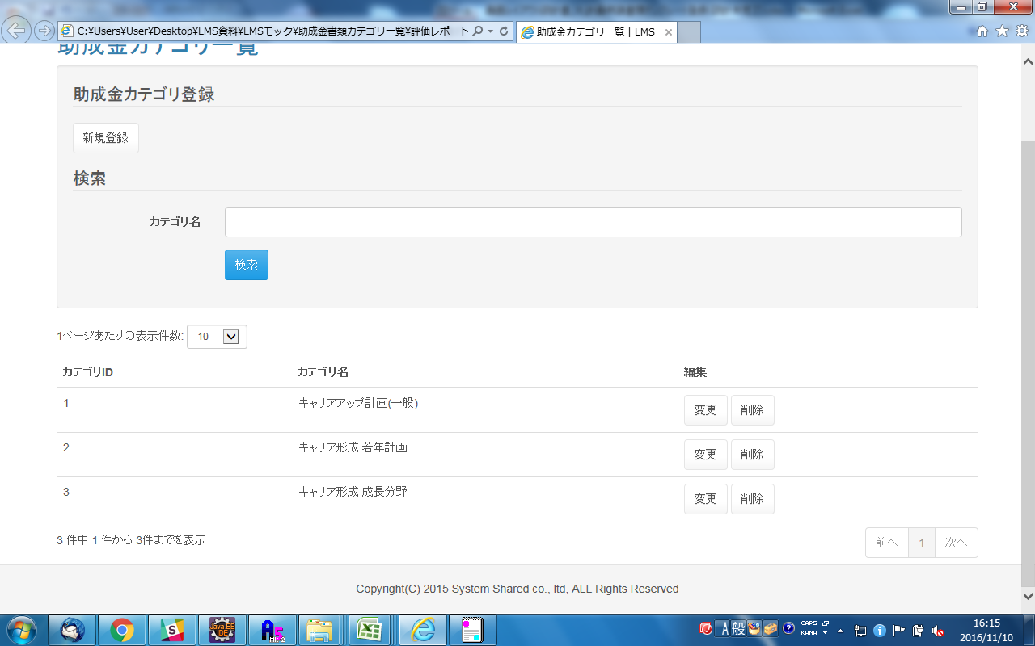

 | 入力仕様
 | No | 項目名 | 物理名 |  | コントロール |  | 必須 |  | 桁数 | 最小値 | 最大値 |  | IME | 属性 |  |  | 備考

 | 1 | 新規登録 | - |  | 送信ボタン |  | - |  | - | - | - |  | - | /subsidy/category/regist |  |  | 助成金カテゴリ登録画面へ遷移する。
 | 2 | カテゴリ名 | subsidyCategoryName |  | テキストボックス |  | ○ |  | 100 | - | - |  | off
 | 3 | 検索 | - |  | 送信ボタン |  | - |  | - | - | - |  | - | /subsidy/category/search
 | 4 | 変更 | - |  | 送信ボタン |  | - |  | - | - | - |  | - | /subsidy/category/update |  |  | 助成金カテゴリ変更画面へ遷移する。
 | 5 | 削除 | - |  | 送信ボタン |  | - |  | - | - | - |  | - | /subsidy/category/delete |  |  | 助成金カテゴリを削除する。
 | 6 | 助成金カテゴリID | subsidyCategoryId |  | hidden |  | ○ |  | - | - | - |  | - | 半角数字

 | その他 入力仕様
 | No | 項目名 | 備考

 | 1 | 助成金カテゴリID | 助成金カテゴリマスタに存在しない場合、不正アクセス画面に遷移する。
 | 2 | 助成金カテゴリID | 選択された助成金カテゴリIDに紐づく、助成金テンプレートマスタ．助成金テンプレートIDの全てに削除フラグが立っていない場合、エラーとする。

 | 出力仕様
 | No | 項目名 |  | データ元 |  |  |  |  |  |  |  | 備考
 |  |  |  | テーブル名 |  |  |  | フィールド
 | 1 | カテゴリID |  | m_subsidy_category |  |  |  | subsidy_category_id
 | 2 | カテゴリ名 |  | m_subsidy_category |  |  |  | subsidy_category_name

 | データベース 削除
 | No | 名称 |  | テーブル名(物理名） |  |  |  | 備考

 | 1 | 助成金カテゴリID |  | m_subsidy_category |  |  |  | 選択されたカテゴリIDの削除フラグに「1」を設定

助成金カテゴリ登録画面
プロジェクト名 |  |  | システム名 |  |  | 画面レイアウト設計書 |  |  |  |  |  |  |  |  | 作成者 | 作成日 |  | 更新者 | 更新日
東京ITスクール事務システム化プロジェクトPh1 |  |  | LMS学習管理システム |  |  | 助成金カテゴリ登録画面 |  |  |  |  |  |  |  |  | 櫻井 | 2016-11-10

 | 画面イメージ
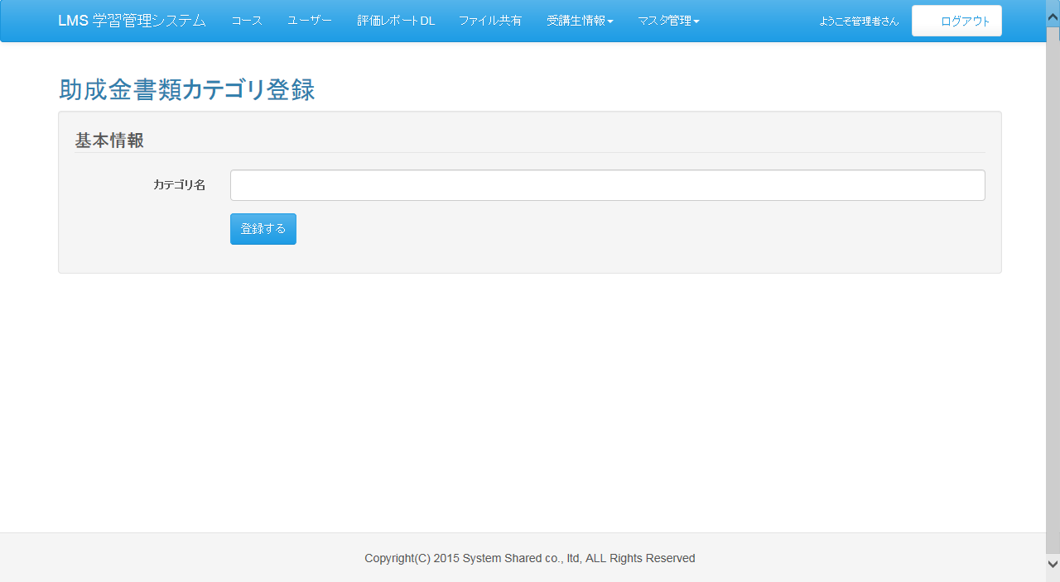

 | 入力仕様
 | No | 項目名 | 物理名 |  | コントロール |  | 必須 |  | 桁数 | 最小値 | 最大値 |  | IME | 属性 |  |  | 備考

 | 1 | カテゴリ名 | subsidyCategoryName |  | テキストボックス |  | ○ |  | 100 | - | - |  | off
 | 2 | 登録する | - |  | 送信ボタン |  | - |  | - | - | - |  | - | /subsidy/category/regist

 | データベース 登録
 | No | 名称 |  | テーブル名(物理名） |  |  |  | カラム名(物理名) |  |  |  | 備考

 | 1 | 助成金カテゴリID |  | m_subsidy_category |  |  |  | subsidy_category_id |  |  |  | 自動採番
 | 2 | カテゴリ |  | m_subsidy_category |  |  |  | subsidy_category_name

助成金カテゴリ変更画面
プロジェクト名 |  |  | システム名 |  |  | 画面レイアウト設計書 |  |  |  |  |  |  |  |  | 作成者 | 作成日 |  | 更新者 | 更新日
東京ITスクール事務システム化プロジェクトPh1 |  |  | LMS学習管理システム |  |  | 助成金カテゴリ変更画面 |  |  |  |  |  |  |  |  | 櫻井 | 2016-11-10

 | 画面イメージ
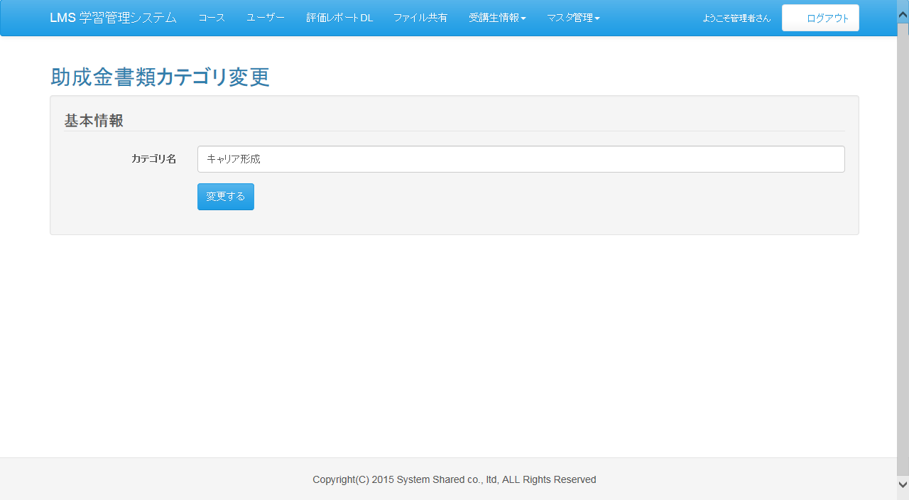

 | 入力仕様
 | No | 項目名 | 物理名 |  | コントロール |  | 必須 |  | 桁数 | 最小値 | 最大値 |  | IME | 属性 |  |  | 備考

 | 1 | カテゴリ名 | subsidyCategoryName |  | テキストボックス |  | ○ |  | 100 | - | - |  | on
 | 2 | 変更する | - |  | 送信ボタン |  | - |  | - | - | - |  | - | /subsidy/category/update |  |  | データ更新後、助成金カテゴリ一覧画面
 |  |  |  |  |  |  |  |  |  |  |  |  |  |  |  |  | へ遷移する

 | その他 入力仕様
 | No | 項目名 | 備考

 | 1 | カテゴリID | 助成金カテゴリマスタに存在しない場合、不正アクセス画面に遷移する。

 | 出力仕様
 | No | 項目名 |  | データ元 |  |  |  |  |  |  |  | 備考
 |  |  |  | テーブル名 |  |  |  | フィールド
 | 1 | カテゴリ名 |  | m_subsidy_category |  |  |  | subsidy_category_name |  |  |  | 初期値としてDBの情報を表示する。

 | データベース 更新
 | No | 名称 |  | テーブル名(物理名） |  |  |  | カラム名(物理名) |  |  |  | 備考

 | 1 | カテゴリ |  | m_subsidy_category |  |  |  | subsidy_category_name

